상품제안서
모스니에 커스텀 도킹보조배터리 10000mAh | 상품코드: S39622

 |  |  |  |  |  |  | 02-713-8555 | www.synergygift.co.kr
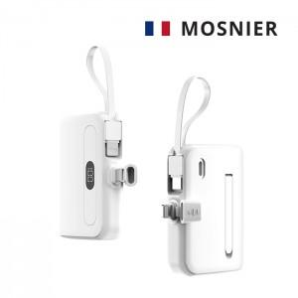

【상세/제작정보】 | <p><span style="font-size: 14pt;">※ UV DTF전사인쇄 + 커스텀 종이케이스 인쇄 포함.</span></p><p><span style="font-size: 14pt;">※ 기본 수량 미만 별도 문의 바랍니다.</span></p><p><span style="font-size: 14pt;">※ 운임비 별도 발생 됩니다.</span>&nbsp;</p>

【인쇄/포장옵션】 | 풀칼라 / 포장불가능

【공급단가】 | 수량 | 100~ | 300~ | 500~ | 1,000~ | 5,000~
*VAT별도 | 단가 | 15,620원 | 14,880원 | 14,500원 | 14,260원 | 13,760원

【상품 URL】 | https://www.synergygift.co.kr:443/src/goods_detail.php?gdno=39622

